HOUSE DC 630挂牌贴纸
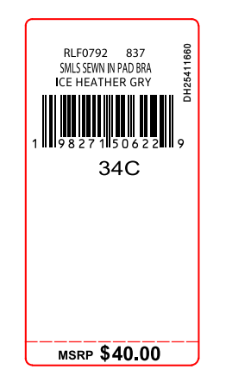
生产单号 | 款号 | 品名描述 | 颜色名称 | 颜色代码 | 衣服颜色 | 尺码 | UPC | 挂牌贴纸订量 | MSRP | 编号
1241012 | RLF1252 | 2PK SMLS MINI RIB SCOOP | HEATHERGREY/BLK | 700 | 麻灰 黑色 | S | 198271670562 | 390 | $60.00 | DH25411882
1241012 | RLF1252 | 2PK SMLS MINI RIB SCOOP | HEATHERGREY/BLK | 700 | 麻灰 黑色 | M | 198271670555 | 590 | $60.00 | DH25411883
1241012 | RLF1252 | 2PK SMLS MINI RIB SCOOP | HEATHERGREY/BLK | 700 | 麻灰 黑色 | L | 198271670548 | 210 | $60.00 | DH25411884
 |  |  |  |  |  | 合计 |  | 1190

